Jugador 1 - Mazo 1
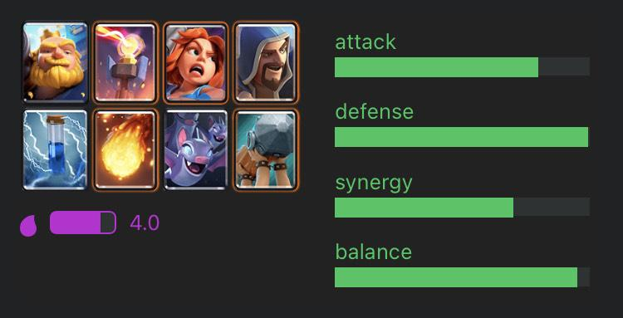
Torre del Noble |  |  |  |  | Estrategia de la baraja:
Nombre | Puntos de vida | Daño | Elixir | Stadisticas del mazo | Al momento de crear la baraja me centre en la defensa de esta misma, dandole un buen ataque pero una excelente defensa, por lo tanto este mazo se centra en volver una defensa existosa en un buen ataque. Utilizando la defensiva para crear la mejor ofensiva.
Gigante Noble | 3072 | 307 | 6 | Ataque:
Torre infernal | 1749 | 1112.5 | 5 | Verde (7.0)
Valkiria | 1908 | 178 | 4 | Defensa:
Mago | 720 | 281 | 5 | Verde (10.0)
Zap! | 0 | 192 | 2 | Sinergia:
Bola de fuego | 0 | 689 | 4 | Verde (6.0)
Murcielagos | 405 | 405 | 2
Ariete de batalla | 2251 | 670 | 4
Totales | 10105 | 3834.5
Imágenen:

Jugador 1 - Mazo 2

Defensiva Barbara |  |  |  |  | Estrategia de la baraja:
Nombre | Puntos de vida | Daño | Elixir | Stadisticas del mazo | Esta baraja fue mas centrada a la sinergia como se puede ver esta tiene una sinergia perfecta junto con una defensa impenetrable, esto equivale a que en esta baraja todas las cartas llegan a trabajar siempre entre ellas, como se puede aprecio aquí la gran ventaja es que no importa que tipo de combinacion de cartas se use se podra defender existosamente y esto puede llevar a un buen contraataque.
Monta Puercos | 1696 | 318 | 4 | Ataque:
Arqueras | 608 | 214 | 3 | Verde (8.0)
Mortero | 1396 | 266 | 4 | Defensa:
Zap! | 0 | 192 | 2 | Verde (10.0)
Mini Pekka | 1361 | 720 | 4 | Sinergia:
Bola de fuego | N/A | 689 | 4 | Verde (9.2)
Barbaros | 3350 | 960 | 5
banda de duendes | 1005 | 603 | 3
Totales | 9416 | 3962
Imágenen:

Jugador 2- Mazo 1

La venganza del noble |  |  |  |  | Estrategia de la baraja:
Nombre | Puntos de vida | Daño | Elixir | Stadisticas del mazo | Esta baraja fue diseñada para maximizar ambos ataque y defensa pero con un costo el cual es que no todas las cartas funcionan entre si. Como se puede ver en la imagen la sinergia de la baraja esta un poco bajo como la de balance, esto es por que esta baraja se baza en hacer combos especificos con ciertas cartas más que defender o atacar.
Bandida | 907 | 387 | 3 | Ataque:
Bola de fuego | 0 | 689 | 4 | Verde (10.0)
Rey Fantasma | 1210 | 261 | 3 | Defensa:
Arquero magico | 532 | 134 | 4 | Verde (10.0)
Pekka | 3760 | 816 | 7 | Sinergia:
Ariete de batalla | 911 | 265 | 4 | Verde (7.8)
Zap! | 0 | 192 | 2
Mago Electrico | 713 | 225 | 4
Totales | 8033 | 2969
Imágenen:

Jugador 2 - Mazo 2

Las tierras oscuras |  |  |  |  | Estrategia de la baraja:
Nombre | Puntos de vida | Daño | Elixir | Stadisticas del mazo | En esta baraja se fue completamente a sinergia y al uso de los esqueletos como fuente principal para tanto proteger como atacar. En esta se utiliza el gigante como escudo en la mayoria de jugadas mientras que los demas personajes funcionan en union con ellos mismos. No es la baraja con mayor ataque o defensa pero sigue siendo una baraja viable dentro de los torneos por su increible uso.
Bandida | 907 | 193 | 3 | Ataque:
Bola de fuego | 689 | 207 | 4 | Verde (9.2)
Gigante | 4091 | 254 | 5 | Defensa:
Cementerio | 1539 | 1539 | 5 | Verde (8.0)
Bruja Nocturna | 1069 | 476 | 4 | Sinergia:
Esqueletos | 243 | 243 | 1 | Verde (10.0)
Zap! | 0 | 192 | 2
Mago Electrico | 713 | 225 | 4
Totales | 9251 | 3329

